关系图
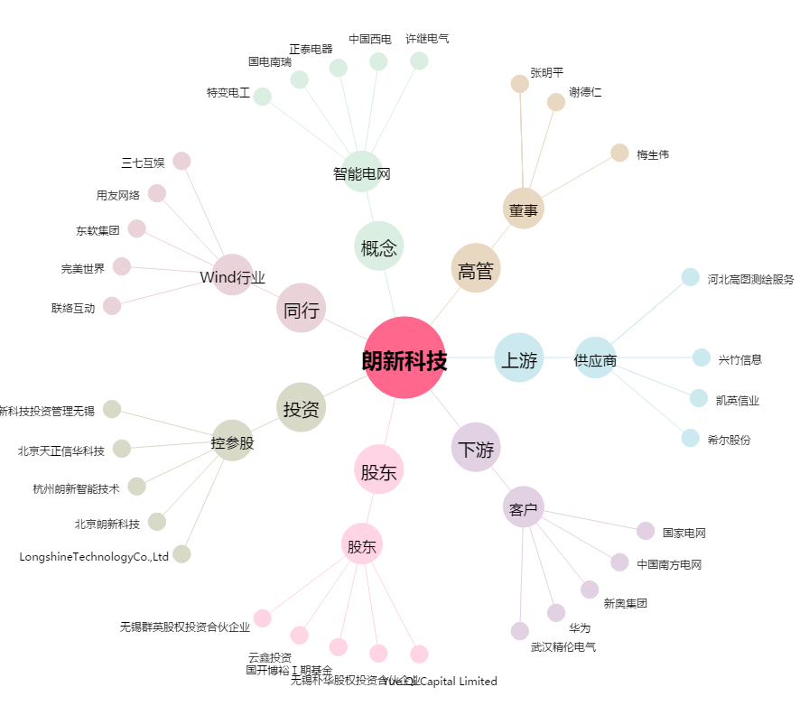
朗新科技[300682.SZ] - 关系概览图

